トップ画面
外部設計書 |  |  |  |  | 画面名 |  | トップページ |  |  |  | 作成者 | 加藤 |  |  | 更新者 | 柿崎真大
 |  |  |  |  | システム名 |  | mippy |  |  |  | 作成日 | 2023-06-07 |  |  | 更新日 | 2023-06-08
 |  |  |  |  | 備考

 | 画面設計

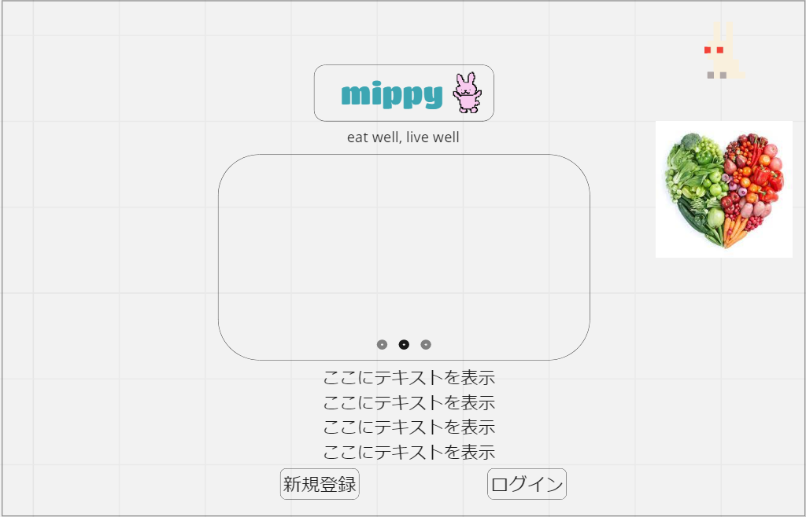

1

3

2

4

5
6

 | 機能設計

 |  | ページロード
 |  |  | ロード時に以下の処理を実行する。

 |  |  | ・最初の画面

 |  | 「1．ロゴ」表示
 |  |  | ロゴとキャッチコピーを表示する。

 |  | 「2．ページスライド」スクロール
 |  |  | 3ページを横にスライドできるようにする。

 |  | 「3．写真」表示
 |  |  | 実際に利用している画面を表示させる。

 |  | 「4．説明」表示
 |  |  | 説明テキストを固定して表示する。

 |  | 「5．新規登録ボタン」クリック
 |  |  | 新規登録画面へ移動する。

 |  | 「6．ログインボタン」クリック
 |  |  | ログインページに移動する。

 | 項目定義書

 | No |  | 物理名 | 論理名 |  | 画面型 |  | データ型 | min | max | DBテーブル |  | DBカラム | 備考
 |  | 1 | logo | ロゴ |  | Image
 |  | 2 | slide | ページスライド |  | Image
 |  | 3 | img | 写真 |  | Image
 |  | 4 | exp | 説明 |  | Text |  | String
 |  | 5 | signup | 新規登録 |  | Button |  |  |  |  |  |  |  | 「新規登録」の画面に移動
 |  | 6 | signin | ログイン |  | Button |  |  |  |  |  |  |  | 「ログイン」の画面に移動

ログイン画面
外部設計書 |  |  |  |  | 画面名 |  | ログイン画面 |  |  |  | 作成者 | 猪瀬理子 |  |  | 更新者 | 猪瀬理子
 |  |  |  |  | システム名 |  | mippy |  |  |  | 作成日 | 2023-06-07 |  |  | 更新日 | 2023-06-08
 |  |  |  |  | 備考

 | 画面設計

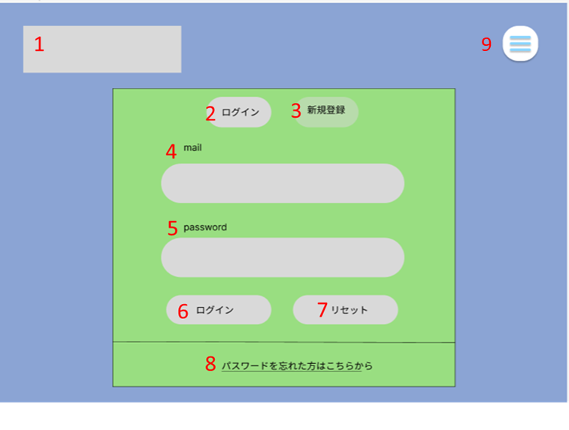

 | 機能設計

 |  | 1.「ロゴ」クリック
 |  | トップページに移動する

 |  | 2.「ログイン」クリック
 |  | ログインの画面に移動する

 |  | 3.「新規登録」クリック
 |  | 新規登録の画面に移動する

 |  | 4.「メール」入力欄
 |  | メールアドレス（ユーザーID）を入力する

 |  | 5.「パスワード」入力欄
 |  | パスワードを入力する

 |  | 6.「ログイン」クリック
 |  | メール（ユーザーID）とパスワードを入力してログインをクリックすると、カレンダーのページに移動する

 |  | 7.「リセット」クリック
 |  | メール（ユーザーID）またはパスワードを間違えて入力した時にクリックすると、全て消える

 |  | 8.「パスワードを忘れた方はこちら」クリック
 |  | パスワードを忘れた時にクリックすると、「秘密の質問」（パスワード変更）のページに移動する

 | 項目定義書

 | No |  | 物理名 | 論理名 |  | 画面型 |  | データ型 | min | max | DBテーブル |  | DBカラム | 備考
 |  | 1 | logo | ロゴ |  | Image
 |  | 2 | signup | ログイン |  | Button
 |  | 3 | signin | 新規登録 |  | Button
 |  | 4 | addr | メール |  | Textbox |  | String |  | 80 | m_user |  | USER_ADDR
 |  | 5 | pw | パスワード |  | Textbox |  | String |  | 20 | m_user |  | USER_PW
 |  | 6 | rogin | ログイン |  | Button
 |  | 7 | reset | リセット |  | Button
 |  | 8 | forget_pw | パスワードを忘れた方はこちら |  | Link |  | String
 |  | 9 | menu | メニューバー |  | List

新規登録画面
外部設計書 |  |  |  |  | 画面名 |  | 新規登録 |  |  |  | 作成者 | 柿崎真大 |  |  | 更新者 | 柿崎真大
 |  |  |  |  | システム名 |  | mippy |  |  |  | 作成日 | 2023-06-07 |  |  | 更新日 | 2023-06-08
 |  |  |  |  | 備考

 | 画面設計
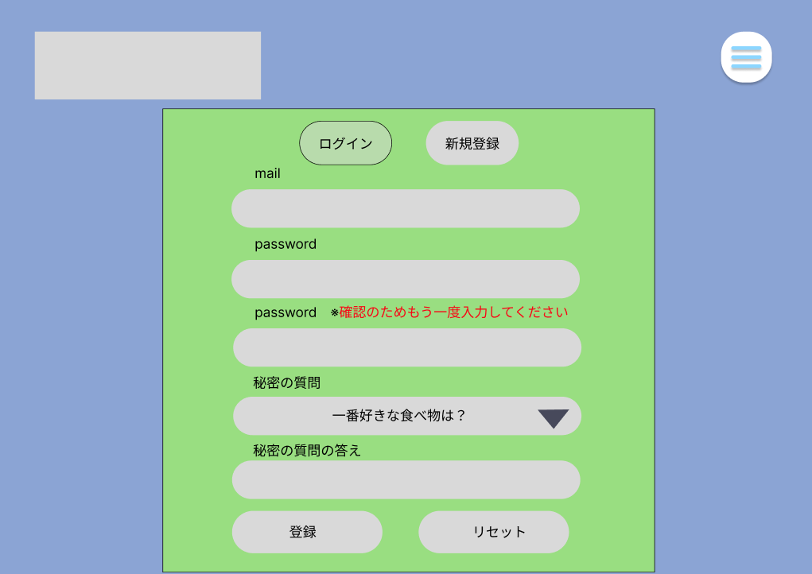
1
2

3
4

5

6

7

8
10

9

11
12

 | 機能設計
 |  | 「1 ロゴ」クリック
 |  |  | トップページに遷移する。

 |  | 「2 メニュー画面 」クリック
 |  |  | メニュー画面が表示される。

 |  | 「3 ログイン画面」クリック
 |  |  | ログイン画面に遷移する。

 |  | 「4 新規登録」クリック
 |  |  | 新規登録画面に遷移する。

 |  | 「10 秘密の質問」クリック
 |  |  | プルダウンで秘密の質問一蘭が表示される

 |  | 「11 登録」ボタン押下
 |  |  | 5～9の欄に空欄がある場合はポップアップ通知で未入力と表示。
 |  |  | 空欄でない場合は、新規登録が完了し、新規登録確認画面に移動する

 |  | 「12 リセット」ボタン押下
 |  |  | 5~9の欄が入力してある場合、ボタンを押下すると空欄になる。
 |  |  | 空欄である場合は何も起こらない。

 | 項目定義書

 | No |  | 物理名 | 論理名 |  | 画面型 |  | データ型 | min | max | DBテーブル |  | DBカラム | 備考
 |  | 1 | logo | ロゴ |  | Image
 |  | 2 | menu | メニュー |  | Button |  | List
 |  | 3 | signin | ログイン |  | Link
 |  | 4 | signup | 新規登録 |  | Link
 |  | 5 | new_addr | メール |  | TextBox |  | String |  | 80 | m_user |  | USER_ADDR
 |  | 6 | new_pw | パスワード |  | TextBox |  | String |  | 20 | m_user |  | USER_PW
 |  | 7 | co_pw | 確認用パスワード |  | TextBox |  | String |  | 20 | m_user |  | USER_PW
 |  | 8 |  | 秘密の質問 |  | Pulldown |  | int |  |  | m_user
 |  | 9 | new_question | 秘密の質問の答え |  | TextBox |  | String |  | 50 | m_user |  | USER_ANSWER
 |  | 10 | question_list | 秘密の質問プルダウン |  | List |  | int |  | 1 | m_user |  | USER_SECRET
 |  | 11 | register | 登録 |  | Button
 |  | 12 | reset | リセット |  | Button
 |  | 13
 |  | 14

新規登録確認画面
外部設計書 |  |  |  |  | 画面名 |  | 新規登録確認画面 |  |  |  | 作成者 | 柿崎真大 |  |  | 更新者
 |  |  |  |  | システム名 |  | mippy |  |  |  | 作成日 | 2023-06-15 |  |  | 更新日
 |  |  |  |  | 備考

 | 画面設計

1


 | 機能設計
 |  | 「1 登録完了画面」
 |  |  | 登録が完了しましたと表示し、カレンダーページに移動する

 | 項目定義書

 | No |  | 物理名 | 論理名 |  | 画面型 |  | データ型 | min | max | DBテーブル |  | DBカラム | 備考
 |  | 1 | message | メッセージ |  | Text |  | String

秘密の質問画面
外部設計書 |  |  |  |  | 画面名 |  | 個人情報変更画面 |  |  |  | 作成者 | クォンテワン |  |  | 更新者 | 石松未紗紀
 |  |  |  |  | システム名 |  |  |  |  |  | 作成日 | 20230607 |  |  | 更新日 | 20230608
 |  |  |  |  | 備考

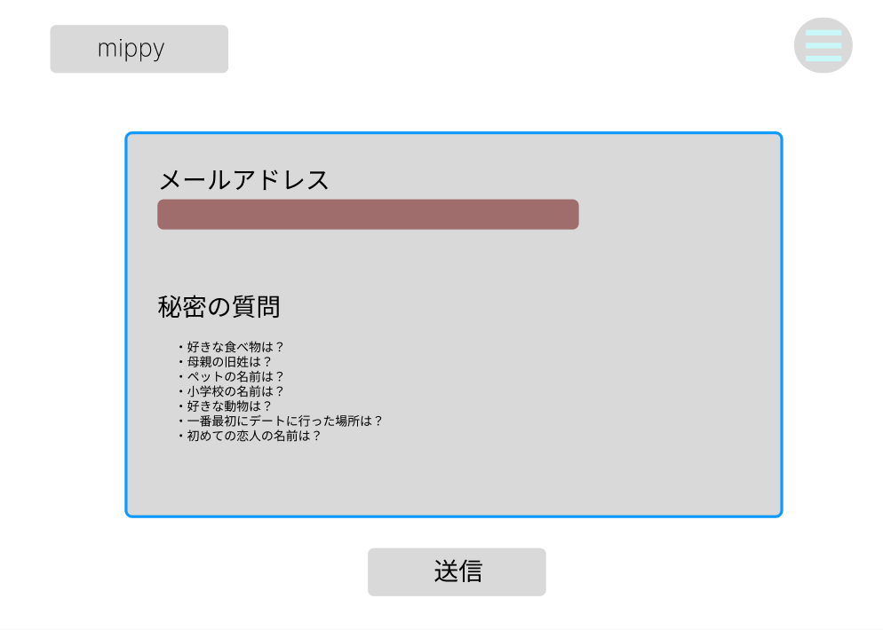
1
2
 | 画面設計

3

4

5

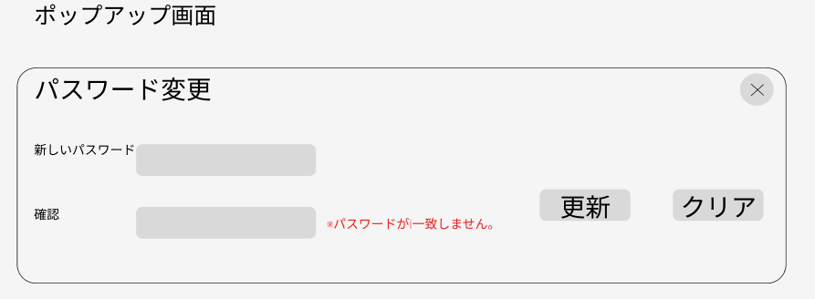

10
6
8
9
7

 | 機能設計
 |  | 1(ロゴ)クリック
 |  | カレンダー画面に移動

 |  | 2(メニュー表示)クリック
 |  | プルダウンでメニュー表示

 |  | 3(メールアドレス)テキスト入力
 |  | テキストボックスで入力

 |  | 4(秘密の質問プルダウン)クリック
 |  | プルダウンで秘密の質問を選択

 |  | 5(送信)クリック
 |  | 3(メールアドレス)と4(秘密の質問)が一致した場合、ポップアップ画面を表示
 |  | 3(メールアドレス)と4(秘密の質問)が一致しない場合、アラートで（※入力内容が正しくありません）表示

 |  | 6(新しいパスワード)、7(確認)テキスト入力
 |  | テキストボックスで入力

 |  | 8(パスワード変更更新)クリック
 |  | 6(新しいパスワード)と7(確認)が一致しない場合、（※パスワードが一致しません。）を表示
 |  | クリックで既存のパスワードを新しいパスワードに更新

 |  | 9(パスワード変更クリア)クリック
 |  | 入力項目をクリアする

 | 項目定義書

 | No |  | 物理名 | 論理名 |  | 画面型 |  | データ型 | min | max | DBテーブル |  | DBカラム | 備考
 |  | 1 | logo | ロゴ |  | image |  |  |  |  |  |  |  | タップでカレンダーに戻る
 |  | 2 | menu | メニュー |  | button |  |  |  |  |  |  |  | プルダウンでメニュー表示
 |  | 3 | q_addr | メールアドレス |  | textbox |  | varchar | 1 | 80 | m_user |  | USER_ADDR | メールアドレスがあっているか確認
 |  | 4 | question | 秘密の質問 |  | Pulldown |  | int |  | 1 | m_user |  | USER_SECRET | スライドで選択
 |  | 5 | q_submit | 送信 |  | button |  |  |  |  |  |  |  | 秘密の質問とメールアドレスが一致しているか確認
 |  | 6 | new_pw | 新しいパスワード |  | textbox |  | varchar |  | 20 | m_user |  | USER_PW | 新しいパスワード入力
 |  | 7 | co_pw | 確認 |  | textbox |  | varchar |  | 20 | m_user |  | USER_PW | 確認でもう一度入力
 |  | 8 | update | 更新 |  | button |  |  |  |  |  |  |  | 新しいパスワードと確認が一致していれば更新して保存
 |  | 9 | reset | リセット |  | button |  |  |  |  |  |  |  | 新しいパスワードと確認をクリアにする
 |  | 10 | exit | 閉じる |  | button

カレンダー画面
外部設計書 |  |  |  |  | 画面名 |  | カレンダー画面 |  |  |  | 作成者 |  | 柿崎真大 |  |  | 更新者 | 柿崎真大
 |  |  |  |  | システム名 |  | mippy |  |  |  | 作成日 |  | 2023-06-07 |  |  | 更新日 | 2023-06-08
 |  |  |  |  | 備考

 | 画面設計

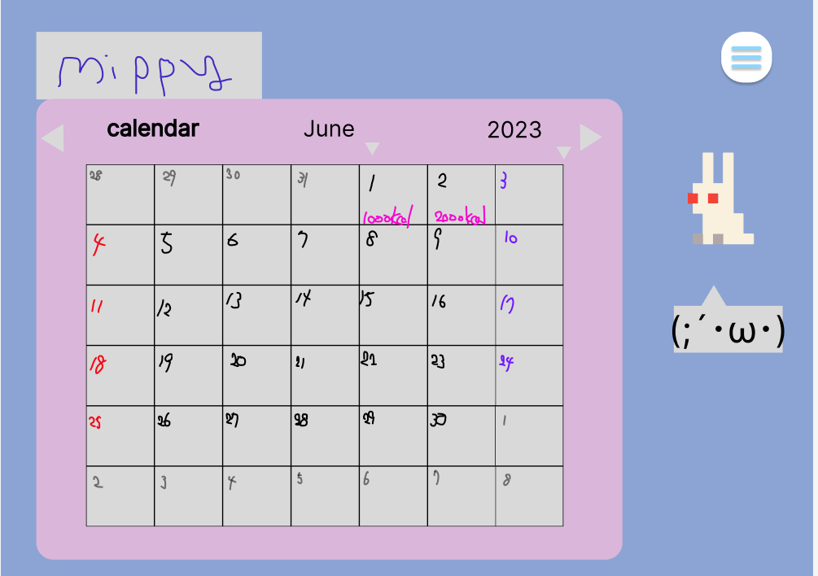
1
2

3
4
5
6
7
8

9

 | 機能設計
 |  | 1.「ロゴ」クリック
 |  |  | リロード |  |  |  |  |  |  |  |  | ページロード
 |  |  |  |  |  |  |  |  |  |  |  |  | ロード時に、以下の処理を実行する。
 |  | 2.「メニューバー」クリック |  |  |  |  |  |  |  |  |  |  | 体重を記録するポップアップが表示される。
 |  |  | メニュー一覧がプルダウンメニューとして表示される

 |  | 3,4.クリック
 |  |  | 先月、次月に移動する

 |  | 5.クリック
 |  |  | 1年の月の全てが（1月～12月）がプルダウンメニューで表示される

 |  | 6.クリック
 |  |  | 年が表示される

 |  | 7.日付の四角をクリック
 |  |  | 「食事ログ」のページに移動して、食事の一覧や入力が出来る、その日の摂取カロリーを表示

 |  | 8.「アバター」クリック
 |  |  | プロフィールのページに移動する

 |  | 9.「一言（テキストボックス）」表示
 |  |  | アバターが一言メッセージを言ってくれる

 | 項目定義書

 | No |  | 物理名 | 論理名 |  | 画面型 |  | データ型 | min | max | DBテーブル |  |  | DBカラム | 備考
 |  | 1 | logo | ロゴ |  | Image
 |  | 2 | menu | メニューバー |  | List
 |  | 3 | beforeterm | クリック |  | Button |  |  |  |  |  |  |  |  | 先月を表示
 |  | 4 | afterterm | クリック |  | Button |  |  |  |  |  |  |  |  | 次月を表示
 |  | 5
 |  | 6 | year | クリック |  | Button |  |  |  |  |  |  |  |  | 年度を選択
 |  | 7 | pick | クリック |  | Link |  |  |  |  |  |  |  |  | 「食事ログ」のページに移動
 |  | 8 | avatar | アバター |  | Image
 |  | 9 | comment | 一言 |  | Textbox |  | String

個人情報設定画面
外部設計書 |  |  |  |  | 画面名 |  | 個人情報変更画面 |  |  |  | 作成者 | クォンテワン |  |  | 更新者 | クォンテワン
 |  |  |  |  | システム名 |  | mippy |  |  |  | 作成日 | 20230607 |  |  | 更新日 | 20230608
 |  |  |  |  | 備考

 | 画面設計
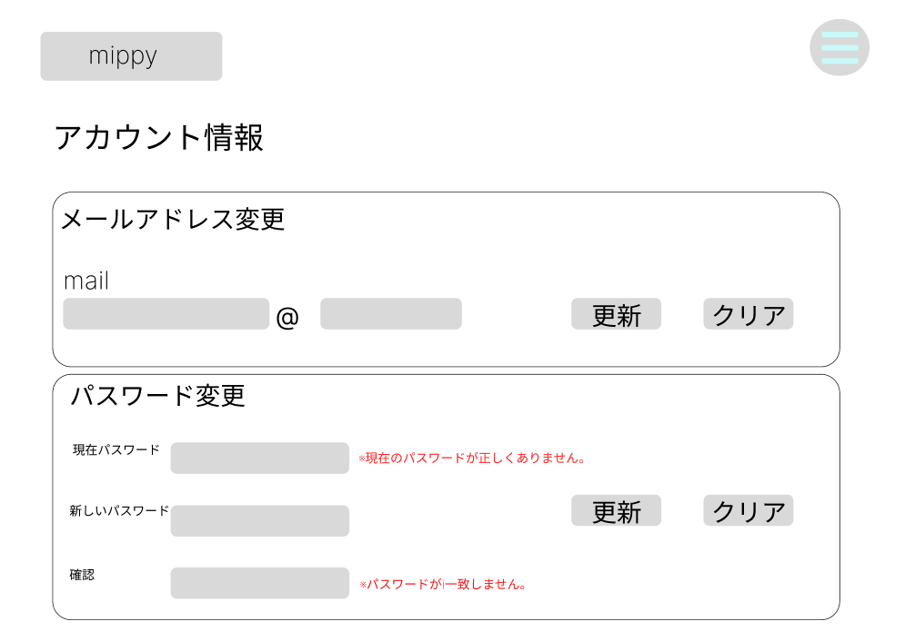
1
2

3
4
5

6
10
7
9

8

 | 機能設計
 |  | 1(ロゴ)クリック
 |  | カレンダー画面に移動

 |  | 2(メニュー表示)クリック
 |  | プルダウンでメニュー表示

 |  | 3(メールアドレス), 6(現在パスワード), 7(新しいパスワード), 8(確認) テキスト入力
 |  | テキストボックスで入力

 |  | 4(メールアドレス更新)クリック
 |  | 既存のメールアドレスを新規のメールアドレスに更新

 |  | 5(メールアドレスクリア),10(パスワード更新クリア)クリック
 |  | 入力項目をクリアする

 |  | 9(パスワード更新)クリック
 |  | 6(現在のパスワード)が一致しない場合、（※現在のパスワードが正しくありません。）を表示
 |  | 7(新しいパスワード)と8(確認)が一致しない場合、（※パスワードが一致しません。）を表示
 |  | クリックで既存のパスワードを新しいパスワードに更新

 | 項目定義書

 | No |  | 物理名 | 論理名 |  | 画面型 |  | データ型 | min | max | DBテーブル |  | DBカラム | 備考
 |  | 1 | logo | ロゴ |  | Image
 |  | 2 | menu | メニュー |  | Button |  | List
 |  | 3 | u_addr | メール |  | TextBox |  | String |  |  | m_user |  | USER_ADDR
 |  | 4 | addr_update | 更新 |  | Button
 |  | 5 | reset | リセット |  | Button
 |  | 6 | now_pw | 現在のパスワード |  | TextBox |  | String |  |  | m_user |  | USER_PW
 |  | 7 | new_pw | 新しいパスワード |  | TextBox |  | String |  |  | m_user |  | USER_PW
 |  | 8 | co_pw | 確認 |  | TextBox |  | String |  |  |  |  |  | 現在のパスワードが合って、新しいパスワードと確認が同じければ新しいパスワードでデータベースを更新
 |  | 9 | pw_update | 更新 |  | Button
 |  | 10 | reset | リセット |  | Button

食事ログ画面
外部設計書 |  |  |  |  | 画面名 |  | 食事記録 |  |  |  | 作成者 |  | 加藤 |  |  | 更新者
 |  |  |  |  | システム名 |  | mippy |  |  |  | 作成日 |  | 2023-06-07 |  |  | 更新日
 |  |  |  |  | 備考

 | 画面設計

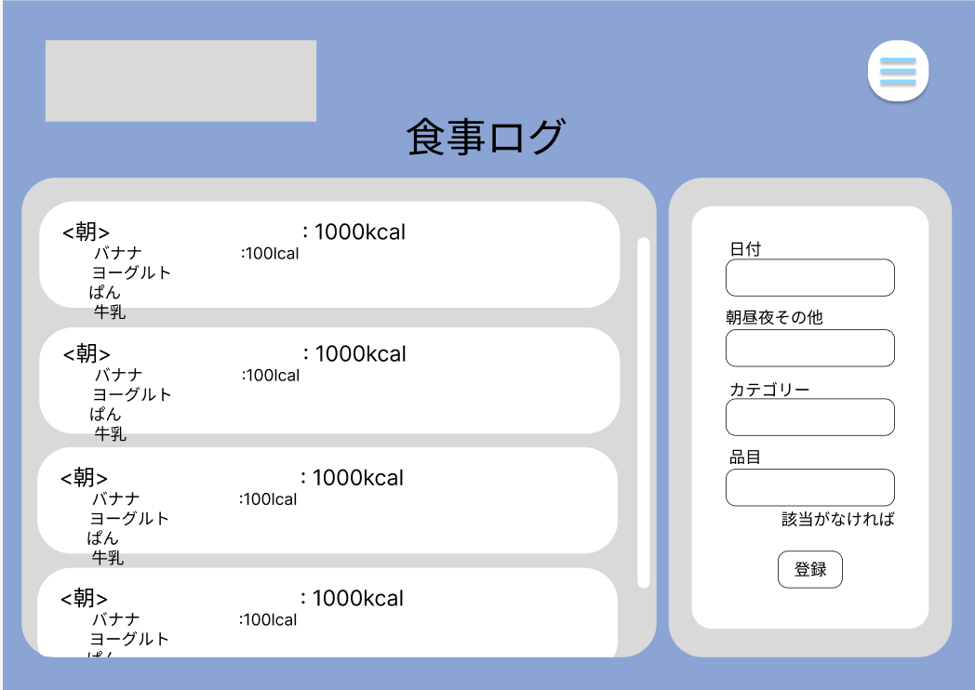
12

10
6

1

2
1
7

3

8
4

11

5
9

 | 機能設計

 |  | ページロード |  |  |  |  |  |  |  |  | 「12．メニューバー」クリック
 |  |  | ロード時に以下の処理を実行する。 |  |  |  |  |  |  |  |  | メニューが表示され、それぞれの画面に遷移する。
 |  |  |  |  |  |  |  |  |  |  |  | 項目としては、
 |  |  | ・登録状況を判定し、登録したものがあれば一覧に表示する。 |  |  |  |  |  |  |  |  |  | ・カレンダー
 |  |  | ・入力した項目があった場合に内容を消去する。 |  |  |  |  |  |  |  |  |  | ・食事ログ
 |  |  |  |  |  |  |  |  |  |  |  |  | ・グラフ表示
 |  | 「1．日付」 |  |  |  |  |  |  |  |  |  |  | ・プロフィール設定
 |  |  | 自動で入力されているが、変更も可能。 |  |  |  |  |  |  |  |  |  | ・ログアウト

 |  | 「2．朝昼晩」、「3．カテゴリ」選択
 |  |  | プルダウン式でそれぞれ選択できるようにする。

 |  | 「4．品目名」入力

 |  | 「5．登録」ボタンをクリック
 |  |  | 「6．朝」、「7．昼」、「8．夜」、「9．その他」の欄に記録される。

 |  | 「6．朝」、「7．昼」、「8．夜」、「9．その他」記録
 |  |  | 登録した品目とカロリーを一覧で表示する。
 |  |  | 朝昼晩その他ごとの合計カロリーを表示する。
 |  |  | 項目が増えるごとに白い枠の部分が広がる。
 |  |  | 項目が何もない場合は初期の大きさのまま変わらない。

 |  | 「10．スクロール」操作
 |  |  | 灰色の枠内でスクロールバーを動かすことでスクロールできる。

 |  | 「11．該当がなければ」リンククリック
 |  |  | 文字をクリックすると品目登録ページに移動する。

 | 項目定義書

 | No |  | 物理名 | 論理名 |  | 画面型 |  | データ型 | min | max | DBテーブル |  |  | DBカラム | 備考
 | 1 |  | r_date | 日付 |  | textbox |  | date |  |  | m_record |  |  | RECORD_DATE
 | 2 |  | r_type | 朝昼夜その他 |  | textbox |  | int |  | 1 | m_record |  |  | RECORD_TYPE
 | 3 |  | r_category | カテゴリー |  | textbox |  | String |  | 10 | m_foods |  |  | FOODS_CATEGORY
 | 4 |  | r_name | 品目 |  | textbox |  | String |  | 20 | m_foods |  |  | FOODS_NAME
 | 5 |  | r_submit | 登録 |  | button |  | submit
 | 6 |  | show_morning | 朝 |  |  |  | String
 | 7 |  | show_noon | 昼 |  |  |  | String
 | 8 |  | show_night | 夜 |  |  |  | String
 | 9 |  | show_another | その他 |  |  |  | String
 | 10 |  | scrollbar | スクロールバー |  | overflow
 | 11 |  | add_foods | 品目追加 |  | link
 | 12 |  | menu | メニュー |  | list

品目登録画面
外部設計書 |  |  |  |  | 画面名 |  | 品目登録 |  |  |  | 作成者 | 山本 |  |  | 更新者
 |  |  |  |  | システム名 |  | mippy |  |  |  | 作成日 | 2023-06-07 |  |  | 更新日
 |  |  |  |  | 備考

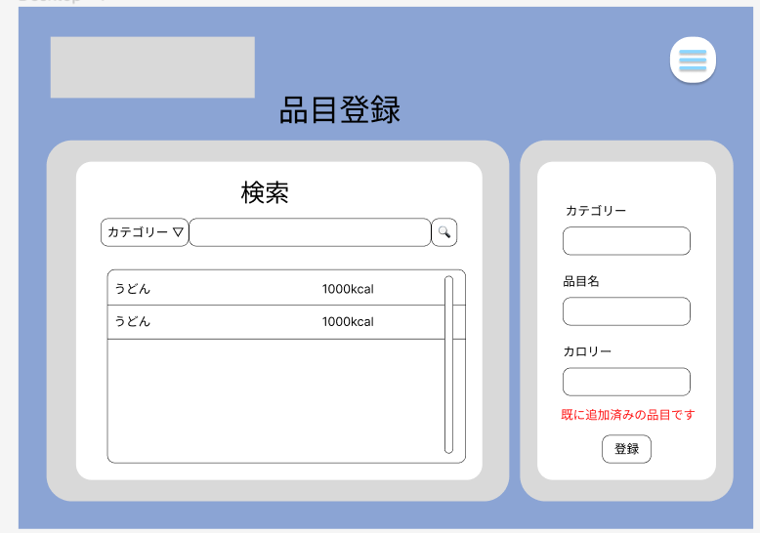
 | 画面設計

10
9

5
1
6
7

2
8

3

4

 | 機能設計

 |  | 1 | カテゴリー
 |  |  | プルダウンメニューで食べ物を種類別で表示
 |  | 2 | 追加品目名
 |  |  | 1で選択したカテゴリーの品目の名前をテキストで入力
 |  | 3 | カロリー
 |  |  | 2の品目のカロリーを入力することができる、数字のみ、単位はkcal
 |  | 4 | 登録
 |  |  | ボタンを押すと1.2.3で入力した文字をデータベースに登録する
 |  |  | 空欄がある場合や、既に登録されている場合についてはエラーを表示して登録できないようにする

 |  | 5 | カテゴリー
 |  |  | データベースから検索したい品目のカテゴリーをプルダウンメニューで選択
 |  | 6 | 検索品目名
 |  |  | 検索したい品目のテキストを入力できる
 |  | 7 | 検索
 |  |  | 6と7の入力されたデータからデータベースで部分検索を行う。データがなくてもエラーを吐かないようにする
 |  | 8 | 表示
 |  |  | 7で当てはまったデータをリストにして表示
 |  |  | 名前とカロリーを表示する
 |  | 9 | メニュー
 |  |  | カレンダー、食事記録、グラフ表示、プロフィール設定、ログアウトをえらべるリストを表示する
 |  | 10 | ロゴ
 |  |  | アイコンをタップするとカレンダーの表示しているページへ飛ぶ

 | 項目定義書

 | No | 物理名 |  | 論理名 |  | 画面型 |  | データ型 | min | max | DBテーブル |  | DBカラム | 備考
 | 1 | a_category |  | カテゴリー |  | textbox |  | String |  | 10 | m_foods |  | FOODS_CATEGORY
 | 2 | a_name |  | 追加品目 |  | textbox |  | String |  | 20 | m_foods |  | FOODS_NAME
 | 3 | a_cal |  | カロリー |  | textbox |  | double |  | 5 | m_foods |  | FOODS_CAL
 | 4 | a_submit |  | 登録 |  | button
 | 5 | s_category |  | 検索カテゴリー |  | select |  | String |  | 10 | m_foods |  | FOODS_CATEGORY
 | 6 | s_name |  | 検索品目 |  | textbox |  | String |  | 20 | m_foods |  | FOODS_NAME
 | 7 | s_submit |  | 検索 |  | button
 | 8 | s_result |  | 表示 |  |  |  | String
 | 9 | menu |  | メニュー |  | list
 | 10 | logo |  | ロゴ |  | img

グラフ画面
外部設計書 |  |  |  |  | 画面名 |  | グラフページ |  |  |  | 作成者 |  | 加藤 |  |  | 更新者 | 加藤
 |  |  |  |  | システム名 |  | mippy |  |  |  | 作成日 |  | 2023-06-07 |  |  | 更新日 | 2023-06-08
 |  |  |  |  | 備考

 | 画面設計

13
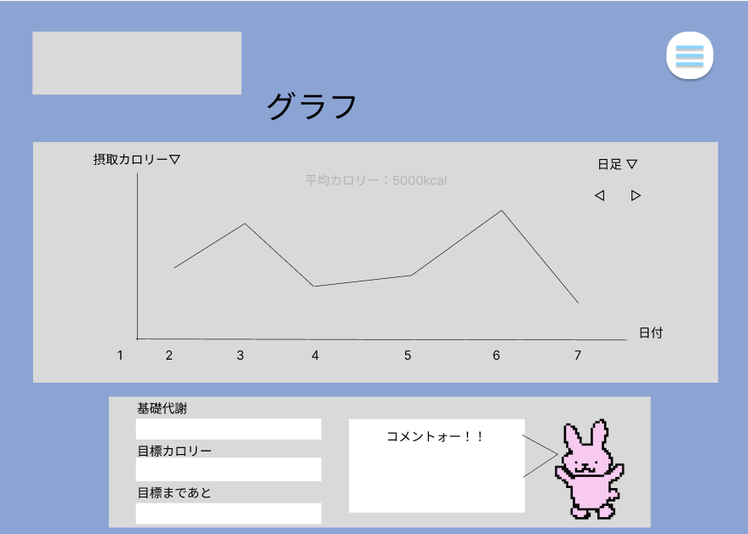
12

1
2
5
3

6

4

11
7
10
8

9

 | 機能設計

 |  | ページロード |  |  |  |  |  |  |  |  | 6 | グラフ
 |  |  | ロード時に以下の処理を実行する。 |  |  |  |  |  |  |  |  | 過去のデータを横を日付、縦を摂取カロリーとて折れ線グラフで表示する

 |  |  | ・最新日時に右端を合わせてグラフを表示する。 |  |  |  |  |  |  |  | 7 | 基礎代謝
 |  |  | ・日足で表示する。 |  |  |  |  |  |  |  |  | プロフィールで入力された情報からユーザの基礎代謝を計算して表示する
 |  |  | ・「7．基礎代謝」、「8．目標jカロリー」、「9．コメント」を更新して表示する。
 |  |  |  |  |  |  |  |  |  |  | 8 | 目標カロリー
 |  | 「1．摂取カロリー」プルタブ |  |  |  |  |  |  |  |  |  | プロフィールで設定した目標カロリーを表示する
 |  |  | プルタブで、摂取カロリーと体重のグラフを選択できるようにする。
 |  |  | それぞれのグラフを表示する。 |  |  |  |  |  |  |  | 9 | 目標まであと～kg
 |  |  |  |  |  |  |  |  |  |  |  | プロフィールで設定した目標体重までの重さを表示する
 |  | 「2．日足」プルタブ選択
 |  |  | 日、週、月で日付選択できるようにする。 |  |  |  |  |  |  |  | 10 | コメント
 |  |  | それぞれのグラフを表示する。 |  |  |  |  |  |  |  |  | アバターから吹き出しで既に決めてあるコメントを表示する

 |  | 「3．時間」切り替えボタン |  |  |  |  |  |  |  |  | 11 | アバター
 |  |  | 前後の期間に移動できる。 |  |  |  |  |  |  |  |  | アバターの画像を表示する
 |  |  | その期間のグラフを表示する。
 |  |  |  |  |  |  |  |  |  |  | 12 | メニュー
 |  | 「4．日付」横軸表示 |  |  |  |  |  |  |  |  |  | カレンダー、食事記録、グラフ表示、
 |  |  | 日付の軸を日足、週足の場合は月ごと、月足の場合は年ごと |  |  |  |  |  |  |  |  | プロフィール設定、ログアウトをえらべるリストを表示する

 |  | 「5．平均カロリー」の表示 |  |  |  |  |  |  |  |  | 13 | ロゴ
 |  |  | グラフの背景に平均摂取カロリーを表示する。 |  |  |  |  |  |  |  |  | ロゴを表示し、クリックするとカレンダー画面に移動する。

 | 項目定義書

 | No |  | 物理名 | 論理名 |  | 画面型 |  | データ型 | min | max | DBテーブル |  |  | DBカラム | 備考
 |  | 1 | y_axisselect | 縦軸選択 |  | select |  |  |  |  |  |  |  |  | 「一日の合計カロリー」と「体重」のプルダウンメニュー
 |  | 2 | unit | 単位選択 |  | select |  |  |  |  |  |  |  |  | 「日」、「週」、「月」
 |  | 3 | term | 期間選択 |  | select
 |  | 4 | x_axis | 横軸 |  |  |  |  |  |  |  |  |  |  | 「2．単位選択」により、「日」、「月」表示
 |  | 5 | ave_cal | 平均カロリー |  |  |  | double
 |  | 6 | graph | グラフ |  | chart.js |  | double |  |  | m_user |  |  | USER_WEIGHT
 |  |  |  |  |  |  |  | double |  |  | m_foods |  |  | FOODS_CAL
 |  | 7 | bmr | 基礎代謝 |  |  |  | double |  |  | m_user |  |  | USER_WEIGHT
 |  | 8 | goal_cal | 目標カロリー |  |  |  | double |  |  | m_user |  |  | USER_WEIGHT
 |  | 9 | goal_weight | 目標体重差 |  |  |  | double |  |  | m_user |  |  | USER_GOALW
 |  | 10 | comment | コメント |  | p |  | String | 0 | 50 |  |  |  |  | ランダムでテキストが表示される
 |  | 11 | avatar | アバター |  | img |  |  |  |  | m_user |  |  | USER_AVATAR | gif
 |  | 12 | menu | メニュー |  | nav |  |  |  |  |  |  |  |  | ハンバーガーメニュー
 |  | 13 | logo | ロゴ |  | img

プロフィール設定画面
外部設計書 |  |  |  |  | 画面名 |  | プロフィール画面 |  |  |  |  | 作成者 | クォンテワン |  |  |  | 更新者 | クォンテワン
 |  |  |  |  | システム名 |  | mippy |  |  |  |  | 作成日 | 20230607 |  |  |  | 更新日 | 20230608
 |  |  |  |  | 備考

 | 画面設計
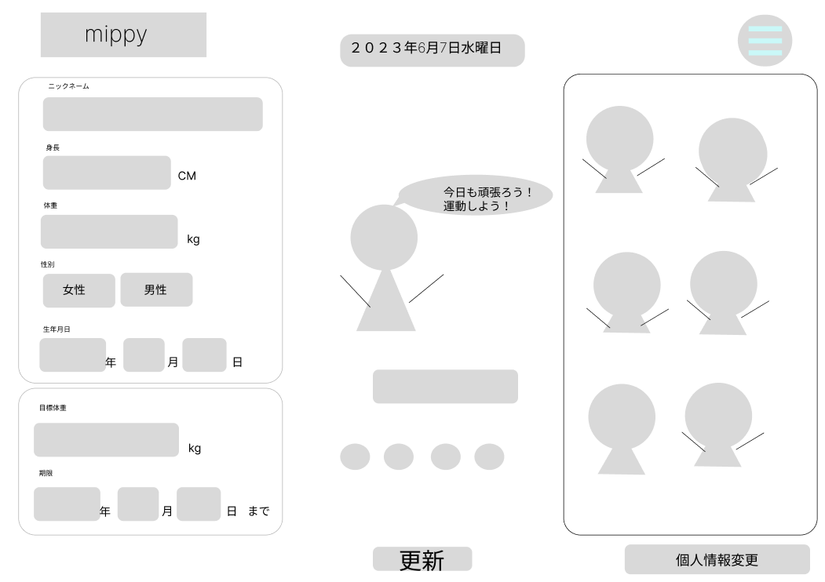
1
11
2

3
14

4
12
5

6

7

8
13

9

10
15

 | 機能設計
 |  | ページロード
 |  | ロード時に、以下の処理を実行する。
 |  | 11(日付)はロードした時に今日のデータを取得する
 |  | 16(アバターコメント)は5(体重) - 8(目標体重)で変わる

 |  | 1(ロゴ)クリック |  |  |  |  |  |  |  |  |  |  |  | 13(色変更)各円をクリック
 |  | カレンダー画面に移動 |  |  |  |  |  |  |  |  |  |  |  | 円の色に変わる

 |  | 2(メニュー表示)クリック |  |  |  |  |  |  |  |  |  |  |  | 14(アバター一覧)をクリック
 |  | プルダウンでメニュー表示 |  |  |  |  |  |  |  |  |  |  |  | 12(現在のアバター)が変更される

 |  | 3(ニックネーム),4(身長),5(体重),8(目標体重)テキスト入力 |  |  |  |  |  |  |  |  |  |  |  | 15(個人情報変更)クリック
 |  | テキストボックスで入力 |  |  |  |  |  |  |  |  |  |  |  | 個人情報変更画面に移動

 |  | 6(性別)クリック
 |  | 女性、男性どちらかを選択

 |  | 7(生年月日)、9(期限) プルダウン
 |  | プルダウンで選択

 |  | 10(更新)クリック
 |  | 3-9までの項目、12(現在選択したアバター)、13(現在選択した色)を更新(1項目でも空いていたら更新不可能)

 |  | 11(日付)表示
 |  | 現在の日付を表示

 |  | 12(現在のアバター)
 |  | 14(アバター一覧)でクリックしたアバターを表示

 |  | 15(個人情報変更)クリック
 |  | 個人情報変更画面に移動

 | 項目定義書

 | No |  | 物理名 | 論理名 |  | 画面型 |  | データ型 | min | max |  | DBテーブル |  |  | DBカラム | 備考
 |  | 1 | logo | タイトル |  | Image
 |  | 2 | menu | メニュー |  | List
 |  | 3 | p_name | ニックネーム |  | Textbox |  | varchar | 0 |  | 20 | m_user |  |  | USER_NICKNAME
 |  | 4 | p_height | 身長 |  | Textbox |  | double |  |  | 4 | m_user |  |  | USER_HEIGHT
 |  | 5 | p_weight | 体重 |  | Textbox |  | double |  |  | 4 | m_user |  |  | USER_WEIGHT
 |  | 6 | p_gender | 性別選択 |  | Select |  | int |  |  |  | m_user |  |  | USER_GENDER
 |  | 7 | p_birth | 生年月日選択 |  | Pulldown |  | date |  |  |  | m_user |  |  | USER_BIRTH
 |  | 8 | p_goalw | 目標体重 |  | Textbox |  | double |  |  | 4 | m_user |  |  | USER_GOALW
 |  | 9 | p_limit | 期限 |  | Pulldown |  | date |  |  |  | m_user |  |  | USER_LIMIT
 |  | 10 | update | 更新 |  | Button |  |  |  |  | a
 |  | 11 | today | 日付 |  | Date
 |  | 12 | avatar | 選択アバター |  | Image |  | int |  |  |  | m_user |  |  | USER_AVATAR
 |  | 13 | color | 色変更 |  | Button |  | int |  |  |  | m_user |  |  | USER_COLOR
 |  | 14 | show_avatar | アバター一覧 |  | Button
 |  | 15 | userinfo | 個人情報変更 |  | Link

